2 Структура сайта Эл. веб стр
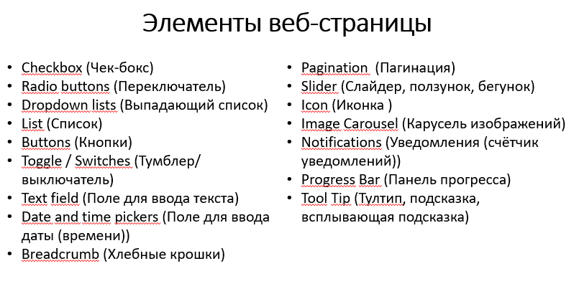
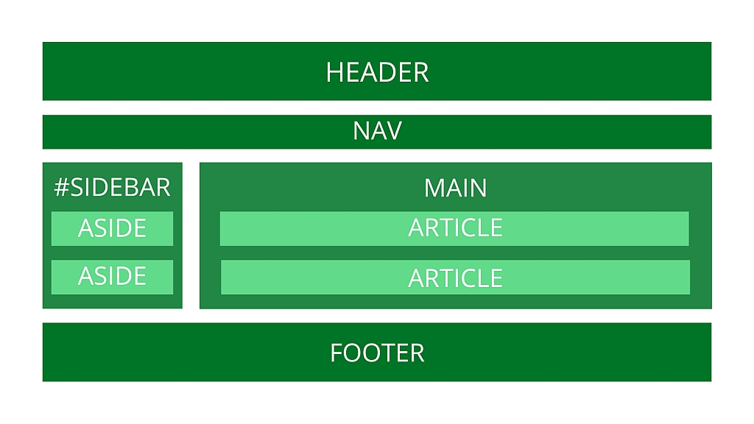
Структура сайта и элементы веб страниц

Название элемента | Тип | Функционал
Основная страница (https://7feetgolubino.ru/)
Отправить заявку на бронирование | Кнопка | Открывается страница с формой https://7feetgolubino.ru/form
Скроллер отзывов о нас | Слайдер | Просмотр отзывов клиентов
Ссылка на расписание | Ссылка | Переход на страницу https://7feetgolubino.ru/program
Выберите вариант размещения | Выпадающий список | При выборе элемента списка появляется информация о выбранном варианте и кнопка Отправить заявку на бронирование
Иконка соцсети Facebook | Иконка | Переход на страницу https://www.facebook.com/worldfamilycamps/
Иконка соцсети Instagram | Иконка | Переход на страницу https://www.instagram.com/7feetfamilycamps/
Иконка мессенджера Telegram | Иконка | Переход на страницу https://t.me/Semyon_Kolonin
Забронировать тур (https://7feetgolubino.ru/form)
Ваше имя | Поле для ввода текста | Ввод имени
Ваш телефон | Поле для ввода текста | Ввод телефона
Отправить | Кнопка | Отправка данных
Программа лагеря (https://7feetgolubino.ru/program)
7 выпадающих списков дней | Выпадающий список | Просмотр программы каждого дня
Вернуться на главную | Кнопка | Переход на страницу https://7feetgolubino.ru/

6 Отчёт о дефектах
Отчёт о дефектах для "Дом питомца" |  |  |  |  |  |  |  |  | Сайт "Дом питомца"
 |  |  |  |  |  |  |  |  | http://130.193.37.179/app/pets
Номер | Заголовок | Серьезность | Приоритет | Предусловия | Шаги | Результат | Окружение | Комментарий
1 | Неправильный выпадающий список "Вид животного" | Minor | Minor | 1) Открыта страница http://130.193.37.179/app/pets | 1) Нажать на выпадающий список "Вид животного" | В выпадающем списке опция "Обезьянка" присутствует 2 раза | win10 / Chrome 81
2 | Неправильный выпадающий список "Порода" | Minor | Minor | 1) Открыта страница http://130.193.37.179/app/pets | 1) Нажать на выпадающий список "Порода" | В выпадающем списке опция "Питбуль" присутствует 2 раза | win10 / Chrome 81
3 | Некликабельные ссылки на соцсети | Major | Major | 1) Открыта страница http://130.193.37.179/app/pets | 1) Понажимать на значки соцсетей | Переход на соцсети отсутствует | win10 / Chrome 81
4 | Некликабельные ссылки на соцсети | Major | Major | 1) Открыта страница http://130.193.37.179/app/about | 1) Понажимать на значки соцсетей | Переход на соцсети отсутствует | win10 / Chrome 81
5 | Некликабельные ссылки на соцсети | Major | Major | 1) Открыта страница http://130.193.37.179/app/contact | 1) Понажимать на значки соцсетей | Переход на соцсети отсутствует | win10 / Chrome 81
6 | Неправильные названия полей в форме "Приютить питомца" | Major | Major | 1) Открыта страница http://130.193.37.179/app/pets/70a41546-3381-4d13-be73-3096ef0cbe0b | 1) Нажать на кнопку "Приютить" | В открывающейся форме названия полей отображаются как FIELD.NAME | win10 / Chrome 81 | 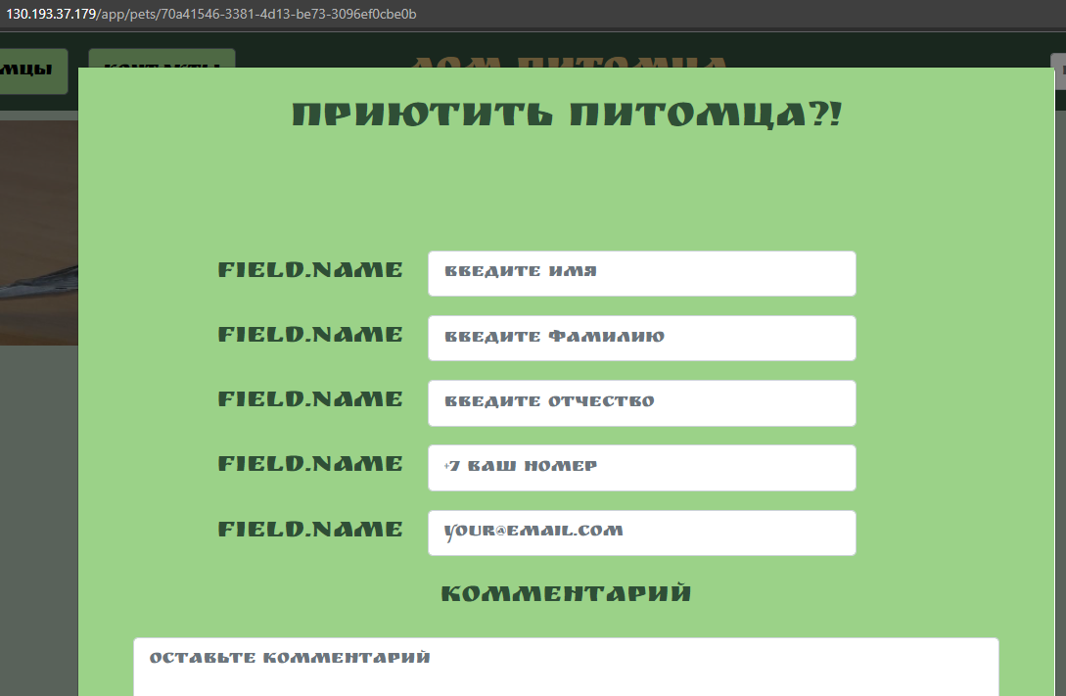
7 | Неправильные названия полей в форме "Приютить питомца" | Major | Major | 1) Открыта страница http://130.193.37.179/app/pets/517d137a-d05e-48bc-b1c0-cfeb09e06f23 | 1) Нажать на кнопку "Приютить" | В открывающейся форме названия полей отображаются как FIELD.NAME | win10 / Chrome 81
8 | Неправильные названия полей в форме "Приютить питомца" | Major | Major | 1) Открыта страница http://130.193.37.179/app/pets/b094a60f-9471-4019-aafe-381128db9814 | 1) Нажать на кнопку "Приютить" | В открывающейся форме названия полей отображаются как FIELD.NAME | win10 / Chrome 81

